상품제안서
디데이 플래너(주문제작형) | 상품코드: F24456

 |  |  |  |  |  |  | 02-412-0044 | www.easy1.co.kr
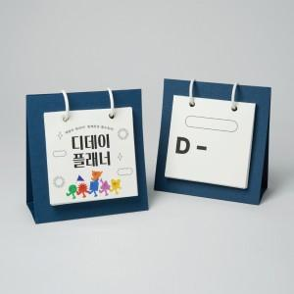

【상세/제작정보】 | 장장마다 칼라인쇄

【인쇄/포장옵션】 | 풀칼라 / OPP(비닐)

【공급단가】 | 수량 | 100~ | 300~ | 500~ | 1,000~ | 3,000~
*VAT별도 | 단가 | 2,100원 | 2,020원 | 1,950원 | 1,870원 | 1,800원

【상품 URL】 | http://www.easy1.co.kr/src/goods_detail.php?gdno=24456

